상품제안서
에코 네트백 (망사가방) | 상품코드: S16712

 |  |  |  |  |  |  | 02-713-8555 | www.synergygift.co.kr
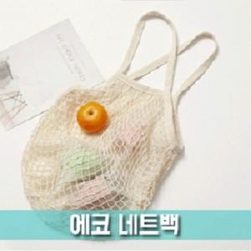 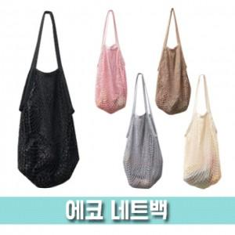

【상세/제작정보】

【인쇄/포장옵션】 | 스티커 / OPP(비닐)

【공급단가】 | 수량 | 100~ | 300~ | 500~ | 1,000~ | 2,000~
*VAT별도 | 단가 | 3,530원 | 3,450원 | 3,340원 | 3,180원 | 3,120원

【상품 URL】 | https://www.synergygift.co.kr:443/src/goods_detail.php?gdno=16302

